Biyokimya
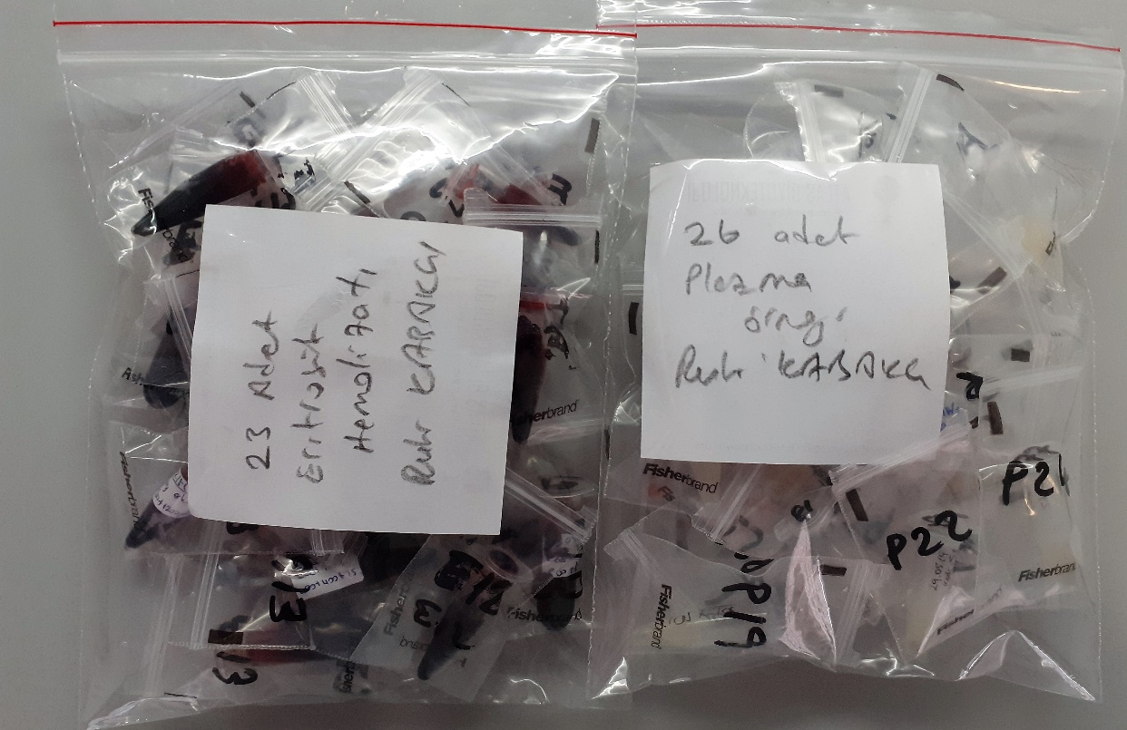
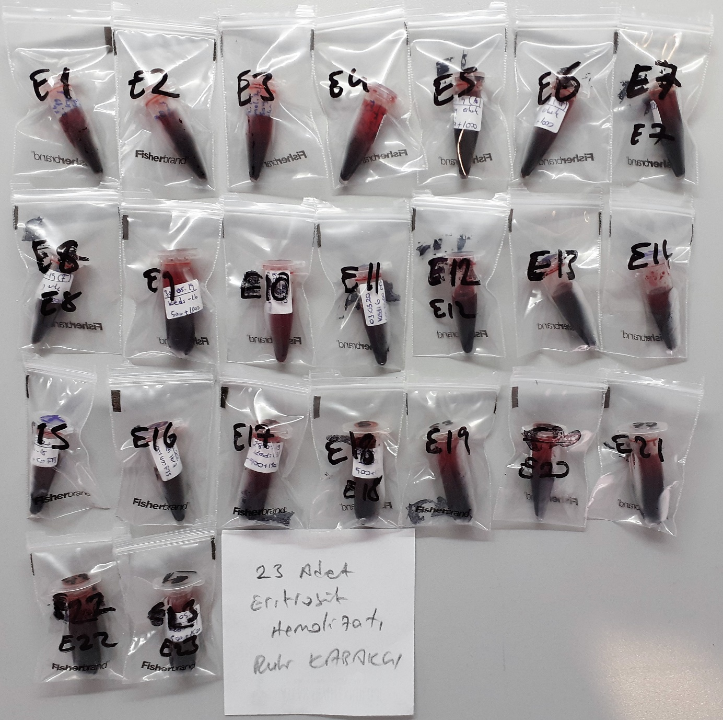
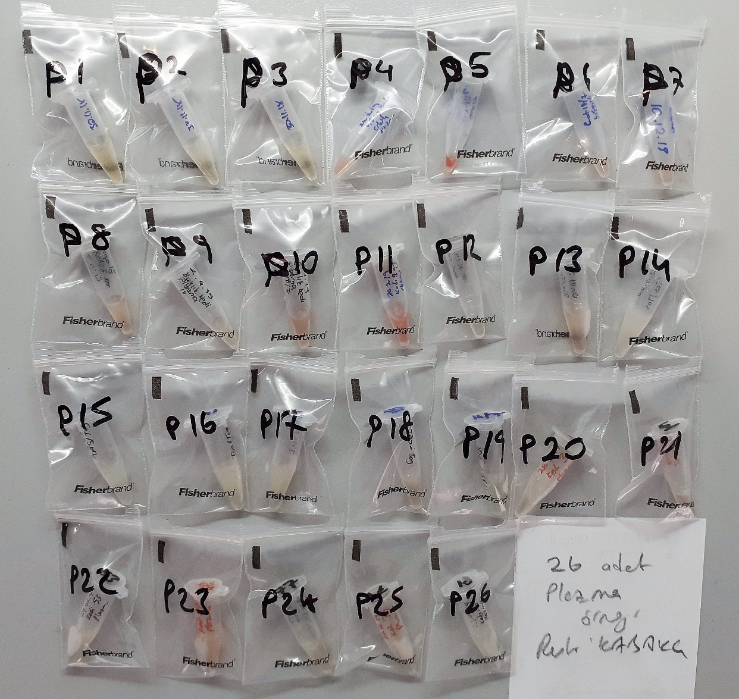
Numune Adı | TAS(mmol/L) | TOS (µmol/L) | OSI | CAT (U/L) | SOD (U/ml) | GPX (U/L)
E1 | 0.94 | 92.18 | 9.806 | 108 | 208.3 | 484 | Kullanılan cihaz: Mindray marka BS300 model tam otomatik biyokimya cihazı
E2 | 1.28 | 109.9 | 8.586 | 89 | 208.5 | 258
E3 | 0.9 | 109.11 | 12.123 | 75 | 210 | 352 | TAS: Total Antioxidant Status
E4 | 1.03 | 103.21 | 10.020 | 33 | 205.9 | 221 | TOS: Total Oxidant Status
E5 | 1.04 | 107.95 | 10.380 | 77 | 207.9 | 68 | OSI: Oxidative Stress Index
E6 | 0.95 | 98.07 | 10.323 | 31 | 205.8 | 403 | CAT: Catalase
E7 | 0.82 | 101.65 | 12.396 | 35 | 208.3 | 256 | SOD: Super Oxide Dismutase
E8 | 1.19 | 107.2 | 9.008 | 81 | 211 | 370 | GPX : Glutatyon Peroxidase
E9 | 0.85 | 95.21 | 11.201 | 49 | 208.3 | 585 | Y.N: Yetersiz Numune
E10 | 1.88 | 105.99 | 5.638 | 102 | 198.9 | 564
E11 | 2.02 | 31.49 | 1.559 | 105 | 217.3 | 737
E12 | 1.91 | 47.52 | 2.488 | 107 | 202.6 | 731
E13 | 1.9 | 26.39 | 1.389 | 110 | 204.9 | 955
E14 | 2.02 | 55.18 | 2.732 | 106 | 203.1 | 564
E15 | 2.02 | 87.3 | 4.322 | 101 | 200.9 | 542
E16 | 1.89 | 41.36 | 2.188 | 104 | 198.6 | 728
E17 | 1.03 | 107.54 | 10.441 | 44 | 208.1 | 809
E18 | 0.68 | 90.57 | 13.319 | 21 | 208.2 | 407
E19 | 0.94 | 98.88 | 10.519 | 34 | 200.5 | 788
E20 | 0.82 | 88.31 | 10.770 | 15 | 210.4 | 564
E21 | 1.04 | 102.02 | 9.810 | 33 | 207 | 846
E22 | 1.2 | 105.41 | 8.784 | 57 | 206.6 | 540
E23 | 0.72 | 86.34 | 11.992 | 18 | 208.4 | 311
P1 | 0.78 | 89.08 | 11.421 | 339 | 215.1 | 562
P2 | 0.63 | 48.52 | 7.702 | 249 | 255.2 | 340
P3 | 0.53 | 30.59 | 5.772 | 556 | 233.7 | 639
P4 | 0.1 | 29.87 | 29.870 | 214 | 98 | 293
P5 | 1 | 20.52 | 2.052 | 203 | Y.N | Y.N
P6 | 0.18 | 23.77 | 13.206 | 197 | 146.6 | 223
P7 | 0.54 | 26.01 | 4.817 | 170 | 147.1 | 242
P8 | 0.47 | 20.28 | 4.315 | 133 | 211.5 | 320
P9 | 0.53 | 17.44 | 3.291 | 106 | 220.6 | 198
P10 | 0.49 | 21.66 | 4.420 | 176 | 147.7 | 586
P11 | 1.17 | 21.59 | 1.845 | 151 | 67.5 | 531
P12 | 0.69 | 14.85 | 2.152 | 362 | 251.7 | 309
P13 | 0.78 | 13.36 | 1.713 | 194 | 192.6 | 221
P14 | 0.77 | 9.16 | 1.190 | 507 | 246.3 | 452
P15 | 0.78 | 8.06 | 1.033 | 201 | 264.4 | 393
P16 | 0.9 | 9.53 | 1.059 | 372 | 253.8 | 145
P17 | 0.69 | 7.79 | 1.129 | 546 | 248.7 | 222
P18 | 0.82 | 11.16 | 1.361 | 115 | 235.2 | 343
P19 | 0.63 | 7.44 | 1.181 | 490 | 237.4 | 577
P20 | 0.56 | 7.11 | 1.270 | 453 | 254.4 | 197
P21 | 0.56 | 10.21 | 1.823 | 316 | 218.3 | 254
P22 | 0.43 | 7.16 | 1.665 | 312 | 278.2 | 217
P23 | 0.51 | 11.44 | 2.243 | 362 | 128.4 | 225
P24 | 0.43 | 7.12 | 1.656 | 38 | 239.9 | 304
P25 | 0.54 | 6.68 | 1.237 | 62 | 234.2 | 319
P26 | 0.43 | 4.94 | 1.149 | 263 | 266.7 | 203

NOT: Eritrosit hemolizatları 15000 rpm +4 °C 'de 15 dk santrifüj edildi.

